Catalog
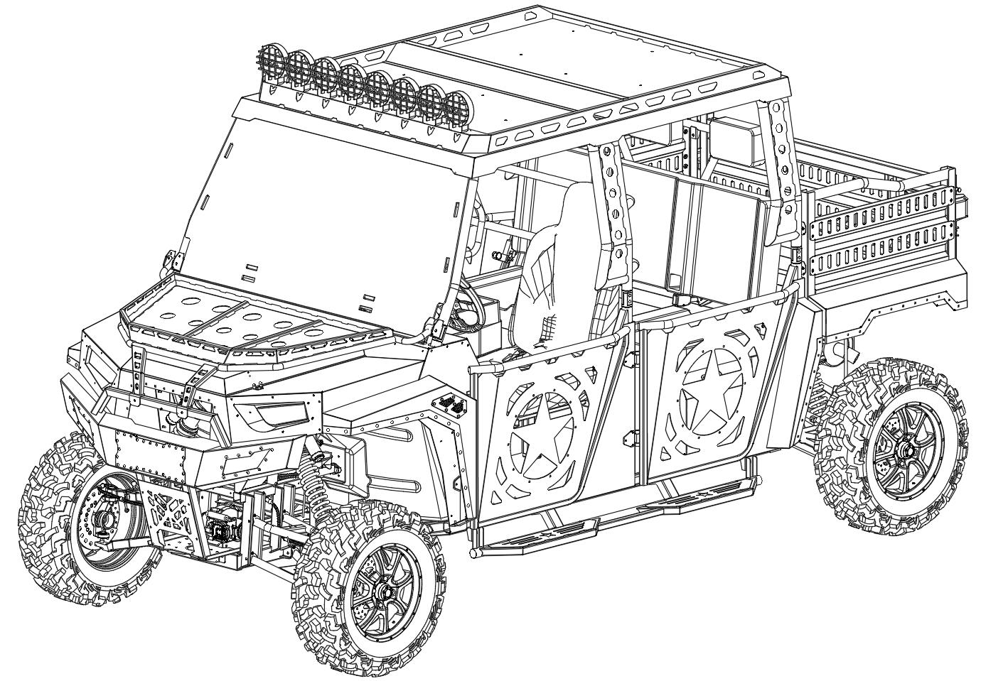
UTV1K6
Parts Catalog
Part1 | 前悬挂系统 | Front Suspension
Part2 | 后悬挂系统 | Rear Suspension
Part3 | 前轮系统 | Front Tire&Wheel
Part4 | 后轮系统 | Rear Tire&Wheel
Part5 | 转向系统 | Steering System
Part6 | 散热系统 | Cooling System
Part7 | 供油系统 | Fuel System
Part8 | 发动机及进排气 | Engine & Air intake & Muffler
Part9 | 刹车系统 | Brake System
Part10 | 变挡系统 | Shifting System
Part11 | 油门系统 | Accelerator System
Part12 | 传动系统 | Powertrain
Part13 | 仪表台及前挡板 | Dashboard
Part14 | 前排座椅 | Front Seat
Part15 | 后排座椅 | Rear Seat
Part16 | 半门 | Door System
Part17 | 防滚架 | Roll Cage
Part18 | 顶棚 | Roof
Part19 | 前保险杠 | Bumper & Winch
Part20 | 前置物架 | Front Rack
Part21 | 机盖 | Front Hood
Part22 | 前面板 | Headlight & Midlle Grill
Part23 | 前轮眉 | Front Fender
Part24 | 后轮眉 | Rear Fender
Part25 | 货箱 | Rear Cargo
Part26 | 车架及附件 | Frame
Part27 | 电气系统 | Electrical
END

Part13
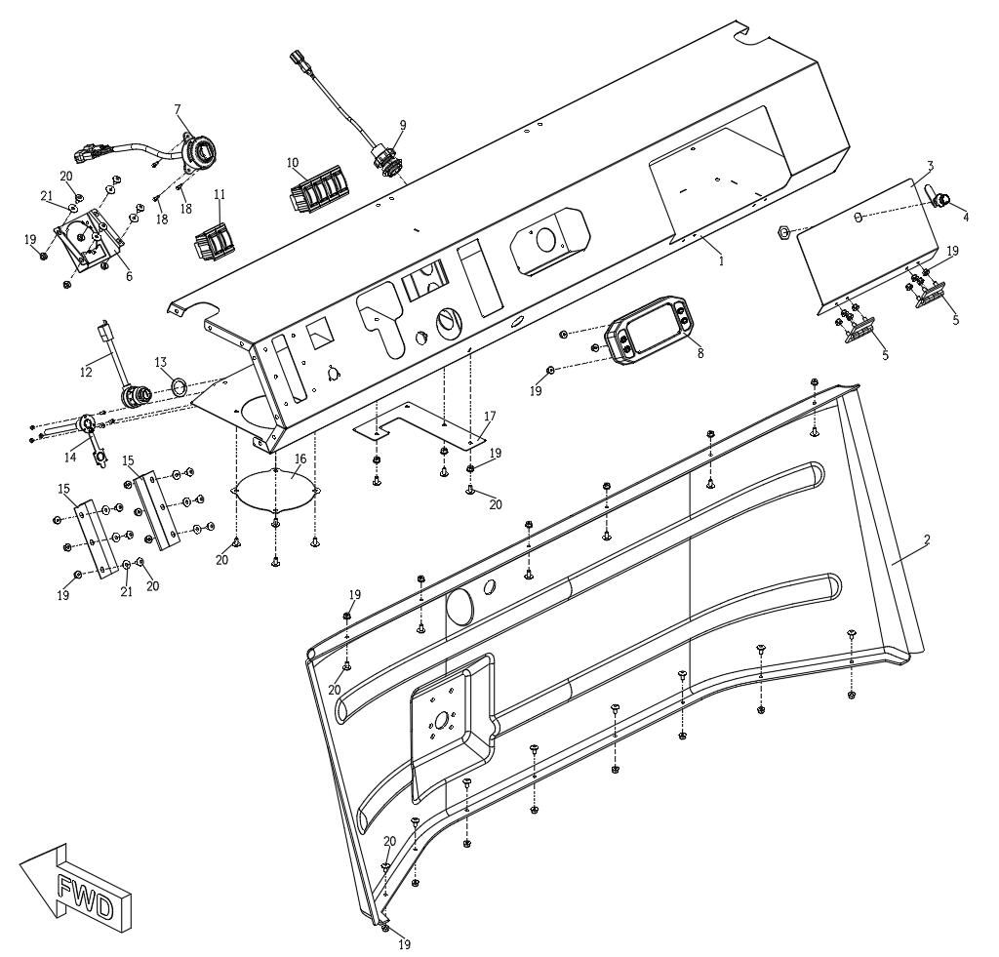
Dashboard
物料序号 | 物料代码 | 中文名称 | 英文名称 | 单元用量 | 备注 | Catalog
1 | 203151160012 | 仪表台 | Dashboard | 1
2 | 103051310000 | 前挡板 | Dashboard Fender | 1
3 | 203051200012 | 手套箱盖板 | Glove Box | 1
4 | 103053120000 | 手套箱盖板锁 | Glove Box Lock | 1
5 | 103053130000 | 手套箱盖板合页 | Glove Box Hinge | 2
6 | 203051520012 | 四转二支架 | 4WD-2WD Switch Frame | 1
7 | 103008340000 | 4WD-2WD 转换开关 | 4WD-2WD Switch | 1
8 | 103008310000 | 仪表 | Speedometer | 1
9 | 103008360000 | 备用电源 | 12V Outlet | 1
10 | 103008380000 | 四联翘板开关 | Switch | 2
11 | 103008370000 | 二联翘板开关 | Switch | 4
12 | 103008350000 | 电锁 | Ignition | 1
13 | 203051530012 | 电锁垫片 | Ignition Gasket | 1
14 | 103008390000 | 牵引机控制座 | Winch Control Plug | 1
15 | 103053110000 | 手刹器防尘刷 | Anti Dust Brush | 2
16 | 203051190001 | 仪表台盖板 | Cover Plate Dashboard | 1
17 | 203051200001 | 换挡器盖板 | Cover Plate Shifter | 1
18 | 28100401 | 杯头内六角螺栓 | Bolt M4*16 | 3
19 | 58100600 | 螺母 | Nut M6 | 43
20 | 23100601 | 平头内六角螺栓 | Bolt M6*16 | 32
21 | 66010600 | 垫圈 | Washer | 10

Part14
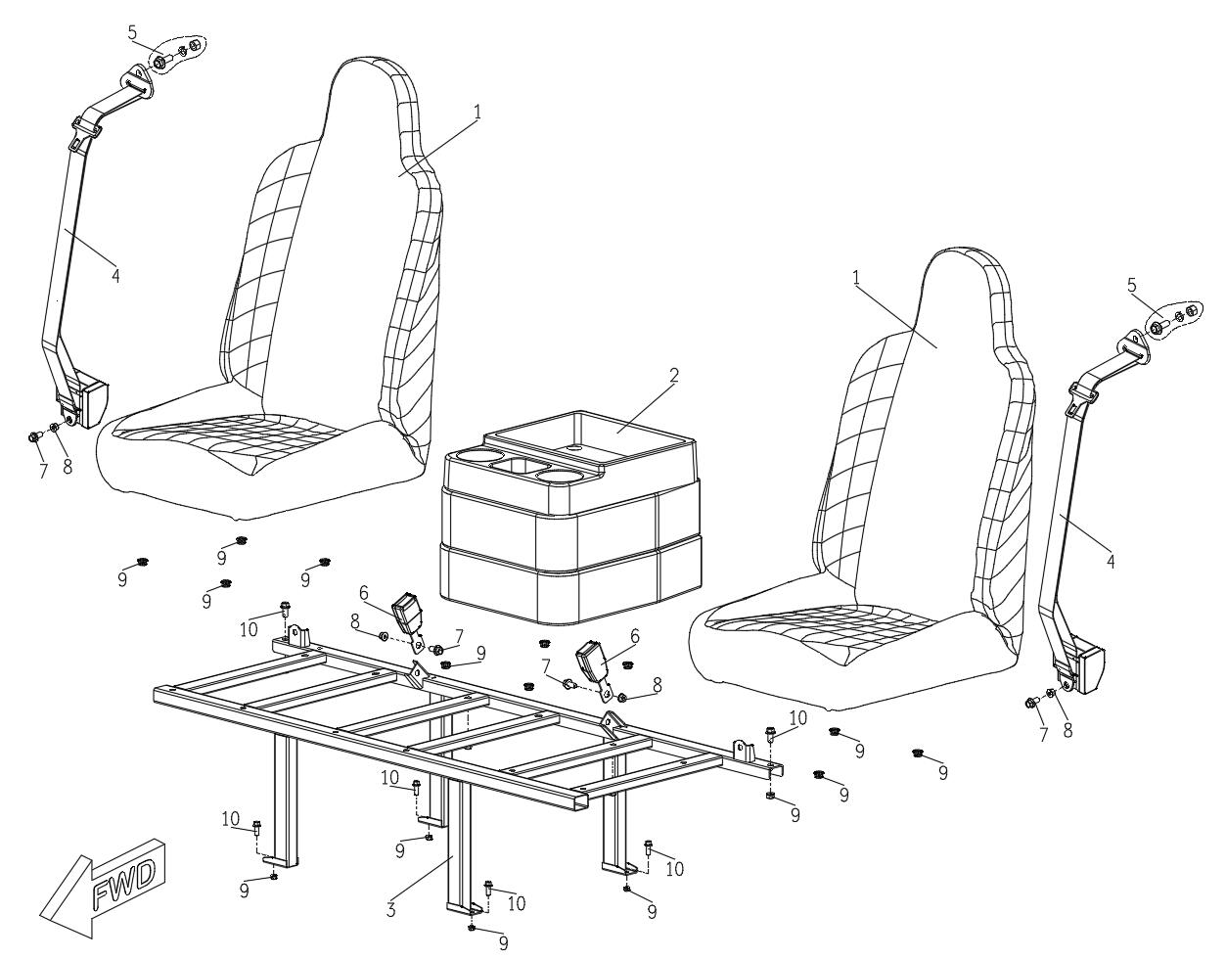
Front Seat
物料序号 | 物料代码 | 中文名称 | 英文名称 | 单元用量 | 备注 | Catalog
1 | 103009510000 | 座椅总成 | Seat | 2
2 | 103009520000 | 折叠座椅总成 | Middle Seat | 1
3 | 203132000201 | 前座椅支架 | Seat Frame | 1
4 | 103009210000 | 安全带 | Safty Belt | 3
5 | 103009230000 | 安全带固定螺栓 | Safty Belt Bolt | 3
6 | 103009220000 | 安全带锁扣 | Safty Belt Receiver | 3
7 | 18111002 | 螺栓 M10*20 | Bolt M10*20 | 4
8 | 58111000 | 螺母 M10 | Nut M10 | 4
9 | 57110800 | 螺母 M8 | Nut M8 | 18
10 | 18110802 | 螺栓 M8*20 | Bolt M8*20 | 6

Part16
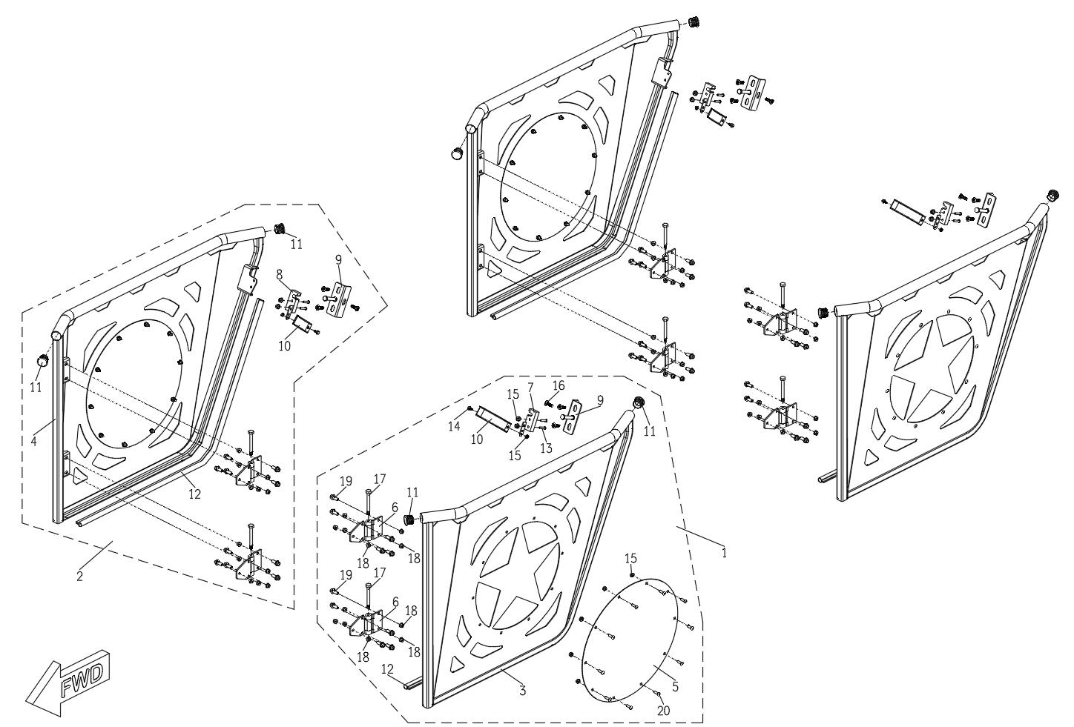
Door System
物料序号 | 物料代码 | 中文名称 | 英文名称 | 单元用量 | 备注 | Catalog
1 | 103121000012 | 左侧半门总成 | Left Door Assembly | 2
2 | 103122000012 | 右侧半门总成 | Right Door Assembly | 2
3 | 203121000012 | 左侧半门 | Left Door | 2
4 | 203122000012 | 右侧半门 | Right Door | 2
5 | 203123000015 | 半门附板 | Door Inner Panel | 4
6 | 103053240000 | 半门合页 | Door Hinge | 8
7 | 103053210000 | 半门锁 左 | Door Latch Left | 2
8 | 103053220000 | 半门锁 右 | Door Latch Right | 2
9 | 203023000001 | 车门锁扣 | Door Striker Plate | 4
10 | 103053230000 | 门锁拉带 | Door Latch Strap | 4
11 | 103053260000 | 防尘盖 | Dust Cover | 4
12 | 103053270000 | 橡胶条 | Rubber Seal | 4
13 | 18100605 | 螺栓 M6*30 | Bolt M6*30 | 8
14 | 18100601 | 螺栓 M6*12 | Bolt M6*12 | 4
15 | 58100600 | 螺母 M6 | Nut M6 | 52
16 | 18110803 | 螺栓 M8*16 | Bolt M8*16 | 12
17 | 103053250000 | 合页销轴 | Door Hinge Shaft | 8
18 | 58110800 | 螺母 M8 | Nut M8 | 40
19 | 18110801 | 螺栓 M8*25 | Bolt M8*25 | 40
20 | 31100601 | 马车螺栓 M6*12 | Carriage Bolt M6*12 | 40

Part17
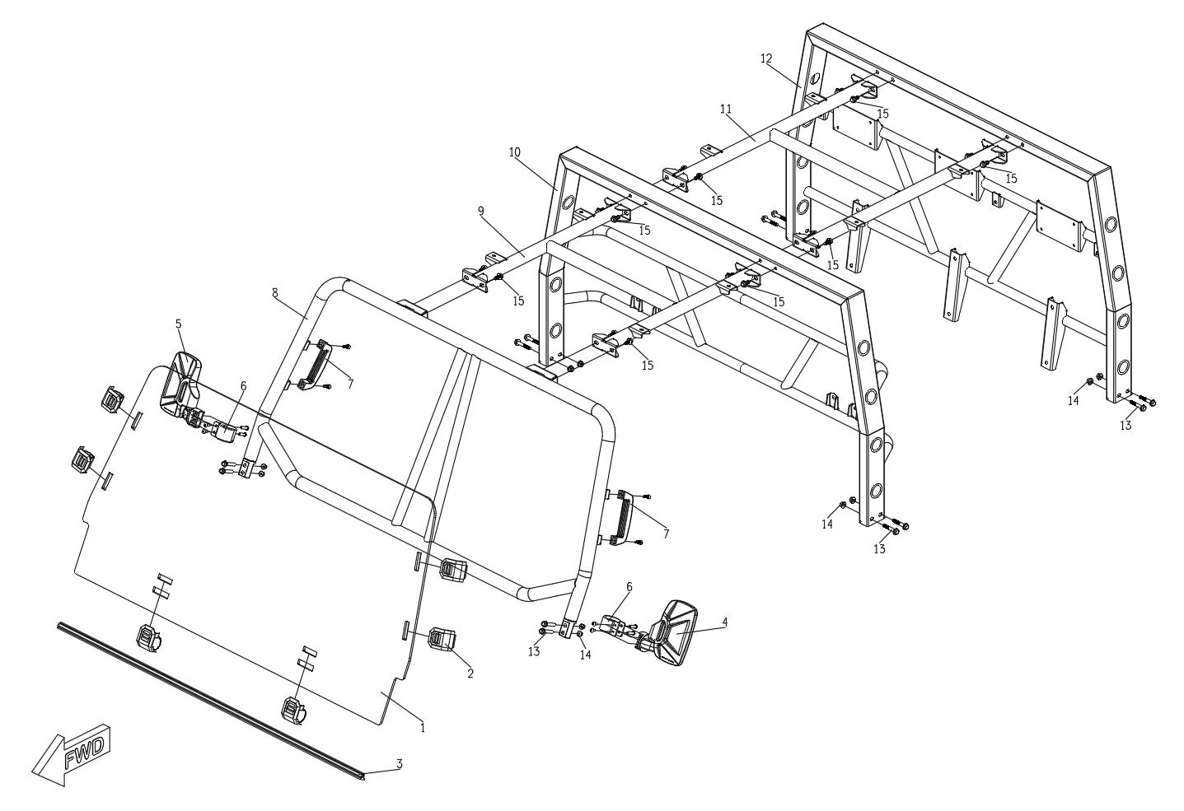
Roll Cage
物料序号 | 物料代码 | 中文名称 | 英文名称 | 单元用量 | 备注 | Catalog
1 | 103053310002 | 挡风玻璃 | Windshield | 1
2 | 103053320000 | 挡风玻璃固定卡扣 | Adjustable Mounting Clamp | 6
3 | 103153360000 | 挡风玻璃胶条 | Sealing Rubber Strip | 1
4 | 103053330000 | 后视镜 左 | Rear Mirror Left | 1
5 | 103053340000 | 后视镜 右 | Rear Mirror Right | 1
6 | 103053350000 | 后视镜卡箍 | Mirror Clamp | 2
7 | 103153610000 | 拉手 | Hand Grip | 2
8 | 203015110212 | 防滚架前 | Roll Cage Front | 1
9 | 203016120212 | 防滚架连接支架 前 | Roll Cage Connecting Section Front | 1
10 | 203017130212 | 防滚架中 | Roll Cage Middle | 1
11 | 203018140212 | 防滚架连接支架 后 | Roll Cage Connecting Section Rear | 1
12 | 203019150212 | 防滚架后 | Roll Cage Rear | 1
13 | 18111008 | 螺栓 M10*55 | Bolt M10*55 | 12
14 | 58111000 | 螺母 M10 | Nut M10 | 12
15 | 18101002 | 螺栓 M10*20*1.5 | Bolt M10*20*1.5 | 16

Part18
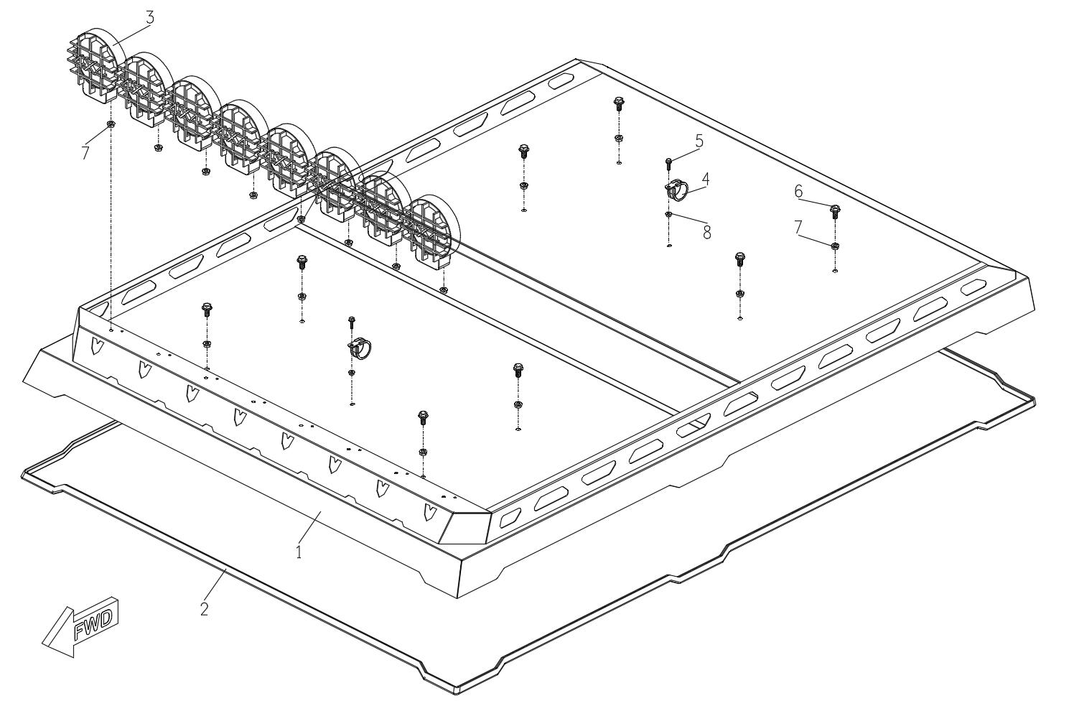
Roof
物料序号 | 物料代码 | 中文名称 | 英文名称 | 单元用量 | 备注 | Catalog
1 | 203120000212 | 顶棚 | Roof | 1
2 | 103053370002 | 顶棚密封条 | Roof Rubber Strap | 1
3 | 103153390000 | 顶灯 | Roof Light | 8
4 | 103053380000 | 顶棚卡箍 | Roof Clamp | 2
5 | 18100603 | 螺栓 M6*20 | Bolt M6*20 | 16
6 | 18110802 | 螺栓 M8*20 | Bolt M8*20 | 8
7 | 57110800 | 螺母 M8 | Nut M8 | 16
8 | 58100600 | 螺母 M6 | Nut M6 | 2

Part19
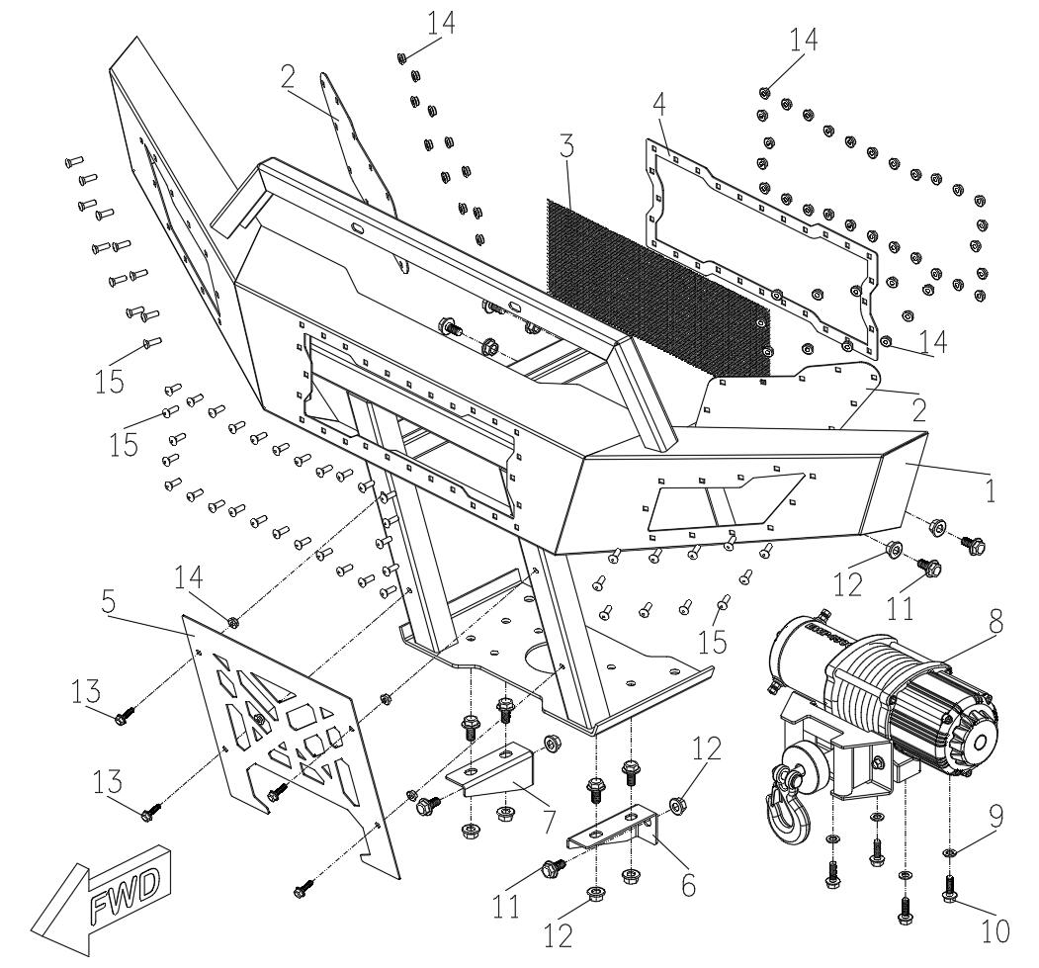
Bumper & Winch
物料序号 | 物料代码 | 中文名称 | 英文名称 | 单元用量 | 备注 | Catalog
1 | 203114000012 | 保险杠 | Front Bumper | 1
2 | 203151210015 | 保险杠边装饰板 | Bumper Side Plate | 2
3 | 203151260000 | 保险杠中网 | Bumper Air Inlet Grill | 1
4 | 203151220015 | 保险杠中装饰板 | Bumper Air Inlet Grill Plate | 1
5 | 203151230015 | 保险杠下装饰板 | Bumper Skid Plate | 1
6 | 203151240011 | 保险杠下支架左 | Bumper Under Support Left | 1
7 | 203151250011 | 保险杠下支架右 | Bumper Under Support Right | 1
8 | 103008250000 | 牵引机 | Winch | 1
9 | 61010800 | 垫圈 | Washer | 4
10 | 18110803 | 螺栓 M8*25 | Bolt M8*25 | 4
11 | 18111002 | 螺栓 M10*20 | Bolt M10*20 | 10
12 | 58111000 | 螺母 M10 | Nut M10 | 10
13 | 18100603 | 螺栓 M6*20 | Bolt M6*20 | 4
14 | 58100600 | 螺母 M6 | Nut M6 | 54
15 | 31100601 | 马车螺栓 M6*12 | Carriage Bolt M6*12 | 50

Part20
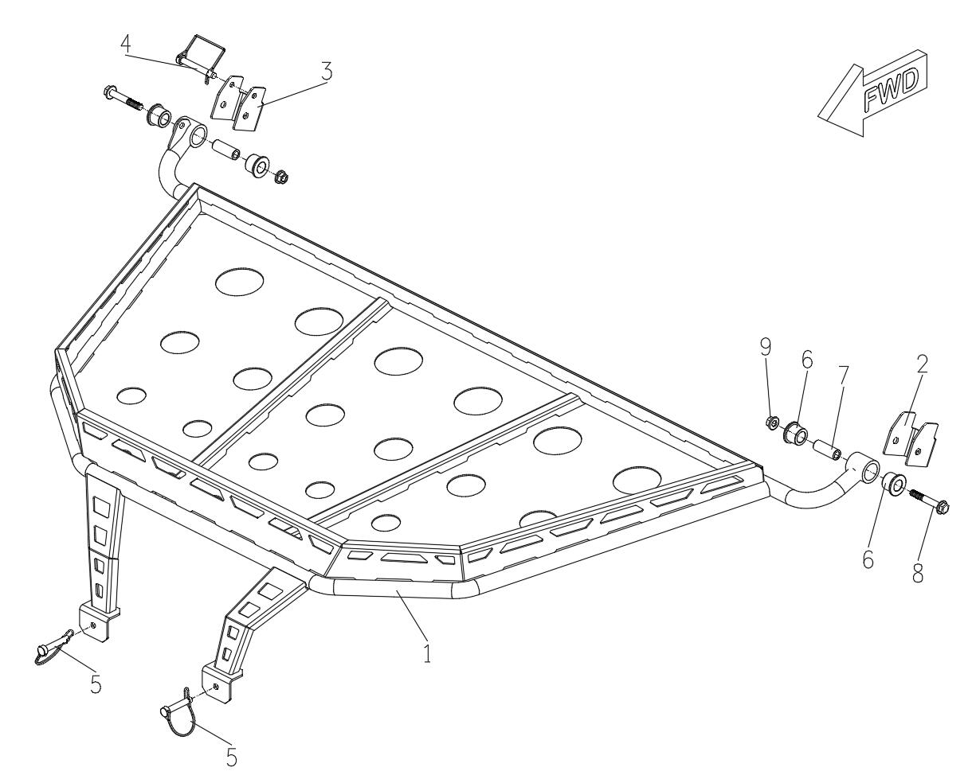
Front Rack
物料序号 | 物料代码 | 中文名称 | 英文名称 | 单元用量 | 备注 | Catalog
1 | 203131000012 | 前置物架 | Front Rack | 1
2 | 203151270011 | 前置物架安装支架左 | Front Rack Bracket Left | 1
3 | 203151280011 | 前置物架安装支架右 | Front Rack Bracket Right | 4
4 | 103153620000 | 方形销 | Lock Pin | 4
5 | 103153630000 | D型销 | D Lock Pin | 4
6 | 103001200000 | 摆臂尼龙套 | Nylon Bush | 16
7 | 203001220000 | 摆臂中间套 | Middle Bush | 8
8 | 18111010 | 螺栓M10*70 | Bolt M10*70 | 2
9 | 58111000 | 螺母M10 | Nut M10 | 2

Part21
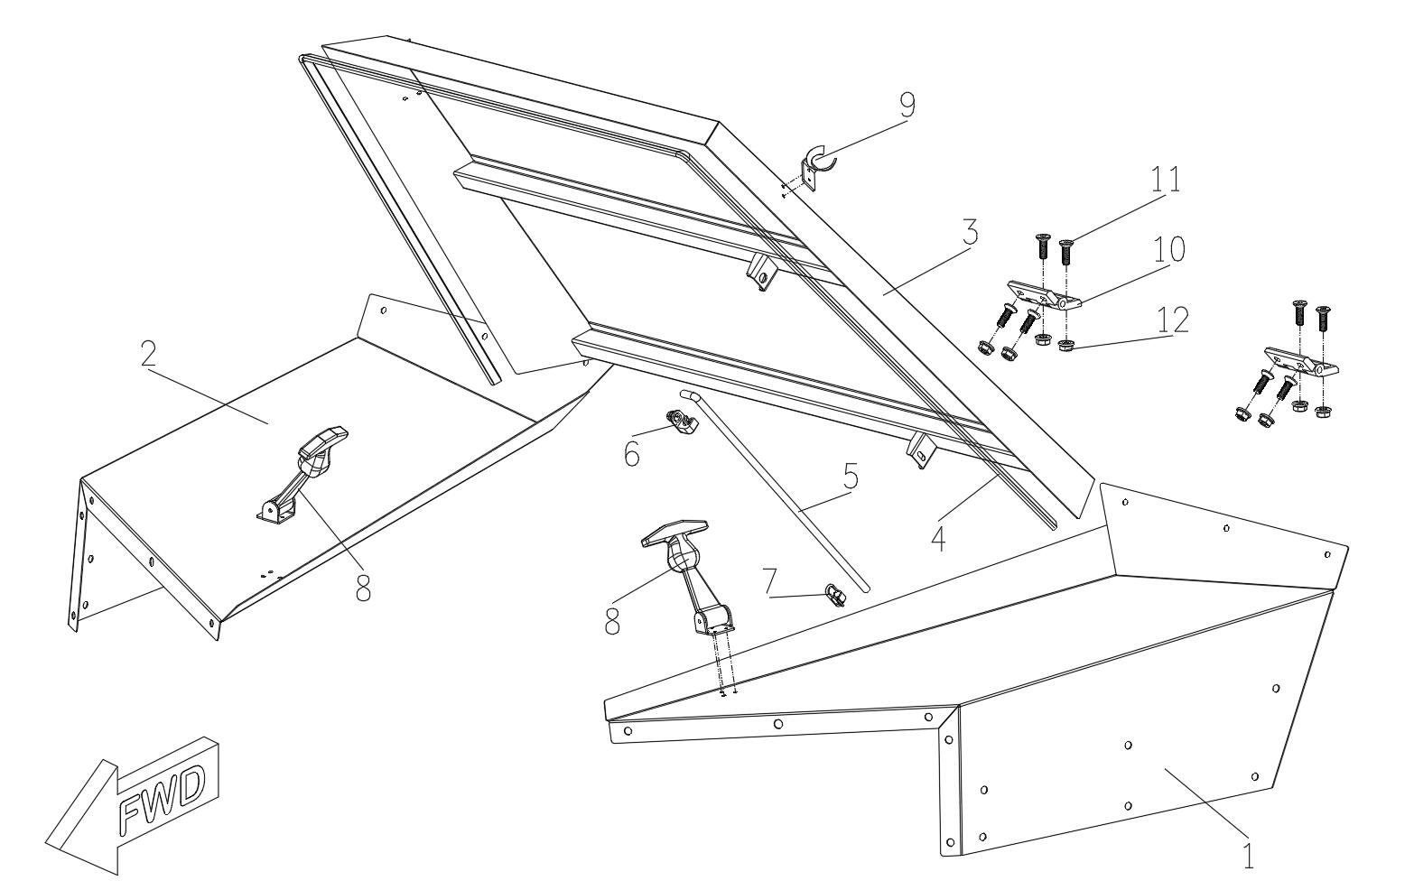
Front Hood
物料序号 | 物料代码 | 中文名称 | 英文名称 | 单元用量 | 备注 | Catalog
1 | 203151160015 | 引擎盖 左 | Hood Left | 1
2 | 203151170015 | 引擎盖 右 | Hood Right | 1
3 | 203151110015 | 引擎盖 中 | Hood Middle | 1
4 | 103153640000 | 引擎盖胶条 | Hood Seal Strip | 1
5 | 103153650000 | 引擎盖撑杆 | Hood Suppor Rod | 1
6 | 103153660000 | 引擎盖撑杆卡扣1 | Hood Suppor Rod Clamp 1 | 1
7 | 103153670000 | 引擎盖撑杆卡扣2 | Hood Suppor Rod Clamp 2 | 1
8 | 103153680000 | 引擎盖拉皮1 | Hood Latches 1 | 1
9 | 103153690000 | 引擎盖拉皮2 | Hood Latches 2 | 1
10 | 103053520000 | 引擎盖合页 | Hood Hinge | 2
11 | 21110802 | 内六角螺栓 | Bolt M8*16 | 8
13 | 57110800 | 螺母 M8 | Nut M8 | 16

Part22
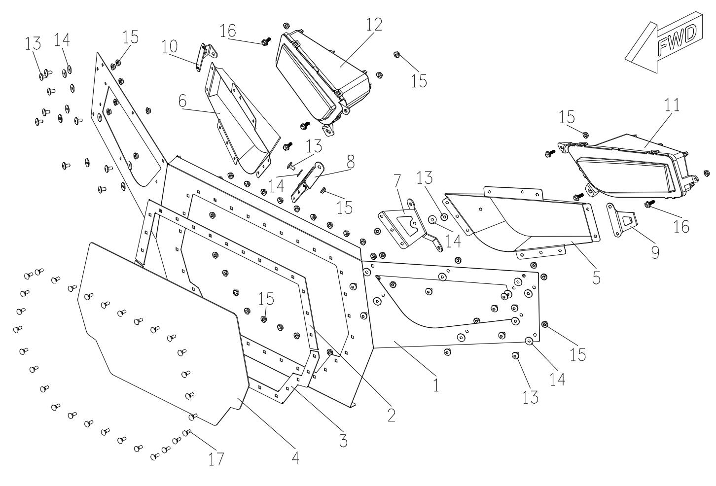
Headlight & Midlle Grill
物料序号 | 物料代码 | 中文名称 | 英文名称 | 单元用量 | 备注 | Catalog
1 | 203151010015 | 前面板 | Front Fascia | 1
2 | 203151020015 | 前面板上装饰板 | Air Inlet Grill Plate Upper | 1
3 | 203151030015 | 前面板下装饰板 | Air Inlet Grill Plate Lower | 1
4 | 203151100000 | 前面板中网 | Air Inlet Grill | 1
5 | 203151040015 | 前大灯灯罩 左 | Headlight Mounting Bracket Left | 1
6 | 203151050015 | 前大灯灯罩 右 | Headlight Mounting Bracket Right | 1
7 | 203151060015 | 前大灯固定支架1 左 | Headlight Bracket 1 Left | 1
8 | 203151070015 | 前大灯固定支架1 右 | Headlight Bracket 1 Right | 1
9 | 203151080015 | 前大灯固定支架2 左 | Headlight Bracket 2 Left | 1
10 | 203151090015 | 前大灯固定支架2 右 | Headlight Bracket 2 Right | 1
11 | 103108270000 | 大灯 左 | Headlight Right | 1
12 | 103108260000 | 大灯 右 | Headlight Left | 1
13 | 18100601 | 螺栓 M6*12 | Bolt M6*12 | 20
14 | 66010600 | 垫圈 | Washer | 20
15 | 58100600 | 螺母 M6 | Nut M6 | 58
16 | 18100604 | 螺栓 M6*25 | Bolt M6*25 | 6
17 | 31100601 | 马车螺栓 M6*12 | Carriage Bolt M6*12 | 30

Part23
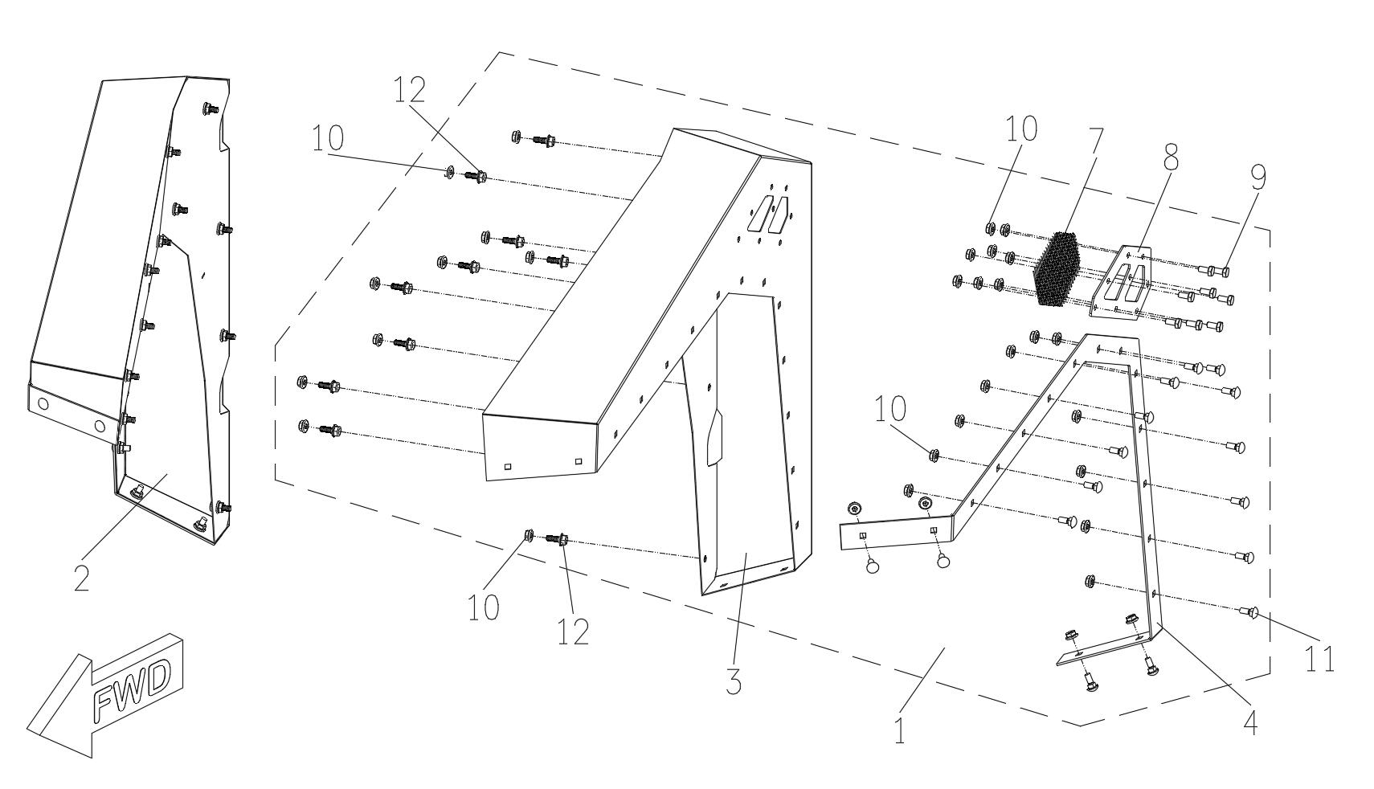
Front Fender
物料序号 | 物料代码 | 中文名称 | 英文名称 | 单元用量 |  | 备注 | Catalog
1 | 103151310031 | 前轮眉总成 左 | Front Fender Assembly Left | 1 | 49
2 | 103151320031 | 前轮眉总成 右 | Front Fender Assembly Right | 1 | 49
3 | 203151310031 | 前轮眉 左 | Front Fender Left | 1 | 20
4 | 203151330015 | 前轮眉装饰条 左 | Fender Plate Left | 1 | 6
5 | 203151320031 | 前轮眉 右 | Front Fender Right | 1 | 20
6 | 203151340015 | 前轮眉装饰条 右 | Front Fender Right | 1 | 6
7 | 203151360000 | 前轮眉装饰网 | Front Fender Grill | 2 | 1.3
8 | 203151350015 | 前轮眉装饰板 | Front Fender Grill Plate | 2 | 1
9 | 15100602 | 螺栓 M6*15 | Bolt M6*15 | 16 | 0.25
10 | 58100600 | 螺母 | Nut M6 | 68 | 0.25
11 | 31100601 | 马车螺栓 M6*12 | Carriage Bolt M6*12 | 32 | 0.25
12 | 18100602 | 螺栓 M6*16 | Bolt M6*16 | 20 | 0.25

Part24
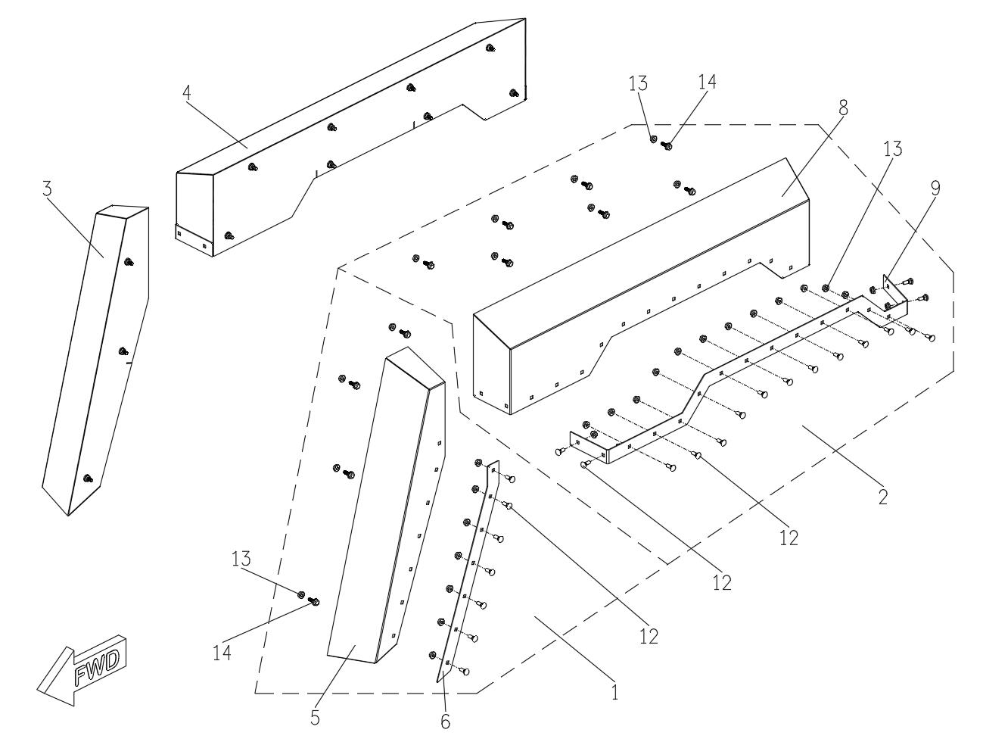
Rear Fender
物料序号 | 物料代码 | 中文名称 | 英文名称 | 单元用量 |  | 备注 | Catalog
1 | 103151410031 | 后轮眉下段总成 左 | Rear Fender Assembly Left-Lower | 1 | 30
2 | 103151430031 | 后轮眉上段总成 左 | Rear Fender Assembly Left-Upper | 1 | 16.5
3 | 103151420031 | 后轮眉下段总成 右 | Rear Fender Assembly Right-Lower | 1 | 30
4 | 103151440031 | 后轮眉上段总成 右 | Rear Fender Assembly Right-Upper | 1 | 16.5
5 | 203151410031 | 后轮眉下段 左 | Rear Fender Left-Lower | 1 | 8.5
6 | 203151450015 | 后轮眉下段装饰条 | Rear Fender Plate Lower | 2 | 1.5
7 | 203151420031 | 后轮眉下段 右 | Rear Fender Right-Lower | 1 | 8.5
8 | 203151430031 | 后轮眉上段 左 | Rear Fender Left-Upper | 1 | 20
9 | 203151460015 | 后轮眉上段装饰条 左 | Rear Fender Plate Left-Upper | 1 | 2.5
10 | 203151440031 | 后轮眉上段 右 | Rear Fender Right-Upper | 1 | 20
11 | 203151470015 | 后轮眉上段装饰条 右 | Rear Fender Plate Right-Upper | 1 | 2.5
12 | 31100601 | 马车螺栓 M6*12 | Carriage Bolt M6*12 | 46 | 0.25
13 | 58100600 | 螺母 M6 | Nut M6 | 68 | 0.25
14 | 18100602 | 螺栓 M6*16 | Bolt M6*12 | 22 | 0.25

Part25
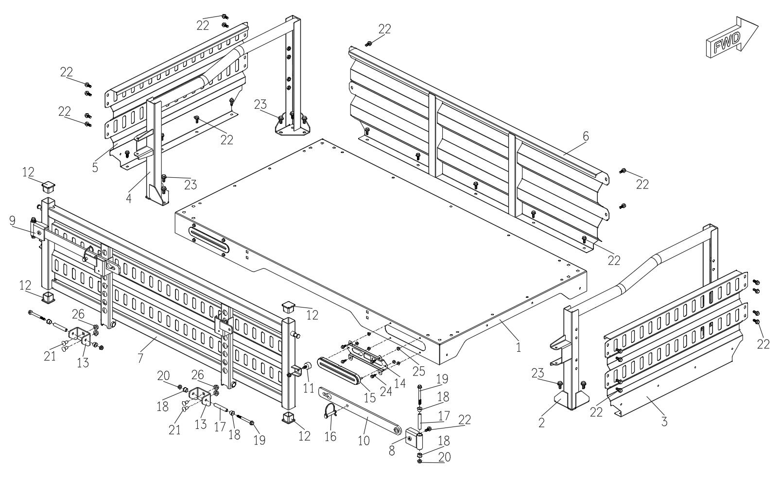
Rear Cargo
物料序号 | 物料代码 | 中文名称 | 英文名称 | 单元用量 |  | 备注 | Catalog
1 | 203125000015 | 车斗底板总成 | Cargo Floor Panel | 1 | 47
2 | 203128000015 | 车斗立柱 右 | Cargo Post Right | 1 | 10
3 | 203130000015 | 车斗侧挡板 右 | Cargo Panel Right | 1 | 18
4 | 203127000015 | 车斗立柱 左 | Cargo Post Left | 1 | 10
5 | 203131000015 | 车斗侧挡板 左 | Cargo Panel Left | 1 | 18
6 | 203126000015 | 车斗前挡板 | Cargo Panel Front | 1 | 12
7 | 203129000015 | 车斗门总成 | Tail Gate | 1 | 30
8 | 203132000015 | 车斗门把手转轴 右 | Tail Gate Hinge Right | 1 | 0.8
9 | 203133000015 | 车斗门把手转轴 左 | Tail Gate Hinge Left | 1 | 0.8
10 | 203134000015 | 车斗门把手 | Tail Gate Latches | 2 | 1.5
11 | 103153630000 | 车斗门缓冲胶块 | Tail Gate Stopper | 2 | 0.4
12 | 103153740000 | 方管堵头40*40 | Pipe Plug40*40 | 4 | 0.3
13 | 203135000015 | 车斗门铰接支架 | Cargo Hinge Support | 2 | 1.2
14 | 203051400001 | 尾灯支架 | Tail Light Support | 2 | 2.8
15 | 103008280000 | 尾灯 | Tail Light | 2 | 8.2
16 | 103153710000 | 销子 | Lock Pin | 2 | 0.5
17 | 103153720000 | 铰接内衬套 | Middle Bush | 4 | 0.5
18 | 103153730000 | 铰接尼龙套 | Nylon Bush | 8 | 0.5
19 | 18111011 | 螺栓 M10*90 | Bolt M10*90 | 4 | 0.5
20 | 57110800 | 螺母 M8 | Nut M8 | 4 | 0.25
21 | 31101002 | 马车螺栓 M10*25 | Carriage Bolt M8*25 | 4 | 0.25
22 | 18110802 | 螺栓 M8*20 | Bolt M8*20 | 33 | 0.25
23 | 18101002 | 螺栓 M10*20*1.5 | Bolt M10*20*1.5 | 12 | 0.25
24 | 18100603 | 螺栓 M6*20 | Bolt M6*20 | 8 | 0.25
25 | 58100600 | 螺母 | Nut M6 | 8 | 0.25
26 | 58101000 | 螺母 M10*1.5 | Nut M10*1.5 | 4 | 0.25

Part26
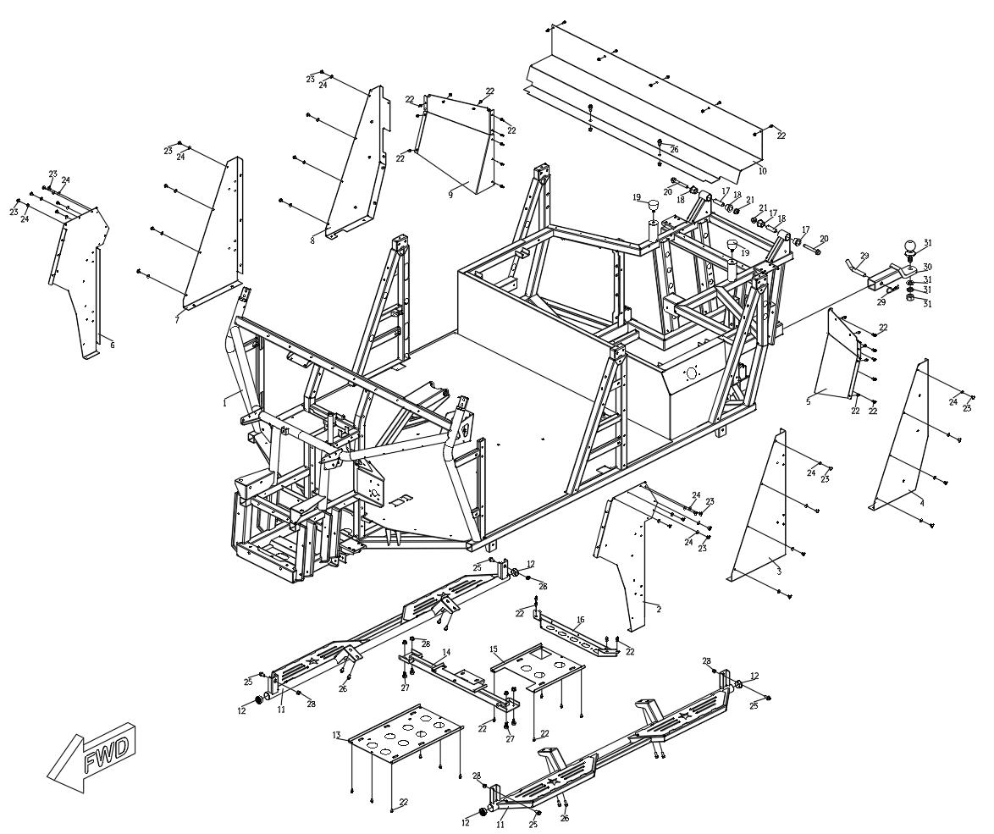
Frame
物料序号 | 物料代码 | 中文名称 | 英文名称 | 单元用量 |  | 备注 | Catalog
1 | 203013000211 | 车架焊接总成 | Frame Assembly | 1 | 580
2 | 203151510212 | 左前侧板焊接总成 | Left Side Panel-Front | 1 | 10
3 | 203151530212 | 左中侧板 | Left Side Panel-Middle | 1 | 8.5
4 | 203151550212 | 左后侧板焊接总成 | Left Side Panel-Rear | 1 | 9.5
5 | 203051570201 | 左后护板 | Mudguard-Left | 1 | 9.5
6 | 203151520212 | 右前侧板焊接总成 | Right Side Panel-Front | 1 | 10
7 | 203151540212 | 右中侧板 | Right Side Panel-Middle | 1 | 8.5
8 | 203151560212 | 右后侧板焊接总成 | Right Side Panel-Rear | 1 | 9.5
9 | 203051580201 | 右后护板 | Mudguard-Right | 1 | 9.5
10 | 203051590201 | 后排座椅后挡板 | Rear Seat Protect Panel | 1 | 18
11 | 203024000211 | 侧杠焊接总成 | Side Steps | 2 | 18
12 | 103053410000 | 圆管堵头Φ38 | Round Pipe Plug Φ38 | 4 | 0.3
13 | 203036000201 | 前活动走线槽 | Skid Plate Front | 1 | 5
14 | 203035000201 | 前传动轴支撑活动支架焊接总成 | Front Drive Shaft Braring Support | 1 | 8
15 | 203037000201 | 中活动走线槽 | Skid Plate Middle | 1 | 5
16 | 203038000201 | 后活动走线槽 | Skid Plate Rear | 1 | 6
17 | 103001200000 | 尼龙套 | Nylon Bushing | 4 | 0.5
18 | 203001220000 | 中间套 | Middle Bushing | 2 | 0.5
19 | 103053030000 | 车斗限位胶块 | Cargo Stopper | 2 | 0.5
20 | 18111208 | 螺栓 M12*90 | Bolt M12*90 | 2 | 0.4
21 | 57111200 | 螺母 M12 | Nut M12 | 2 | 0.3
22 | 18100601 | 螺栓 M6*12 | Bolt M6*12 | 20 | 0.25
23 | 28100601 | 内六角螺栓 M6*12 | Bolt M6*12 | 20 | 0.25
24 | 66010600 | 垫圈 | Washer | 40 | 0.25
25 | 18111002 | 螺栓 M10*20 | Bolt M10*20 | 4 | 0.25
26 | 18110802 | 螺栓 M8*20 | Bolt M8*20 | 8 | 0.25
27 | 18111002 | 螺栓 M10*20 | Bolt M10*20 | 4 | 0.25
28 | 58111000 | 螺母 M10 | Nut M10 | 32 | 0.25
29 | 103053020000 | 拖车销子 | Tow Bar Pin | 1 | 0.9
30 | 203050000001 | 拖车臂 | Hitch Ball Mount | 1 | 8.6
31 | 103053010000 | 拖车球 | Tow Ball | 1 | 5.5

Part27
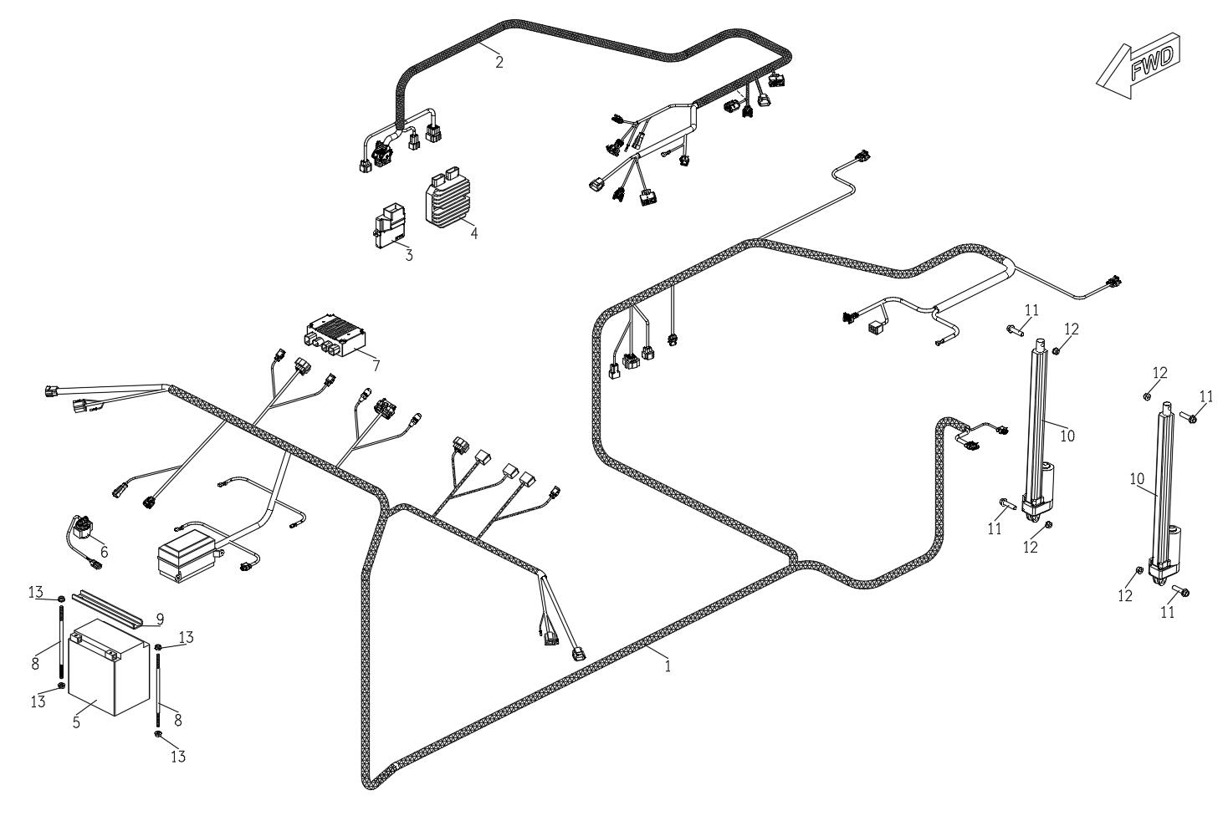
Electrical
物料序号 | 物料代码 | 中文名称 | 英文名称 | 单元用量 | 备注 | Catalog
1 | 103108010200 | 车辆主线束 | Vehicle Wire Harness | 1
2 | 103008020000 | 发动机分线束 | Engine Wire Harness | 1
3 | 103008110000 | 发动机控制单元 | ECU | 1
4 | 103008120000 | 整流器 | Rectifier | 1
5 | 103008210000 | 蓄电池 | Battery | 1
6 | 103008140000 | 启动继电器 | Start Relay | 1
7 | 103008130000 | EPS控制单元 | EPS Control Unit | 1
8 | 103053080000 | 蓄电池固定螺栓 | Battery Bolt | 2
9 | 203053090001 | 蓄电池固定压板 | Battery Fix Bracket | 1
10 | 103008220000 | 电动顶 | Electric Actuator | 2
11 | 18111007 | 螺栓 M10*45 | Bolt M10*45 | 4
12 | 58111000 | 螺母 M10 | Nut M10 | 4
13 | 58110800 | 螺母 M8 | Nut M8 | 4

